Worksheet
 | Alklima B.V.
 | Van Hennaertweg 29
 | 2952 CA Alblasserdam
 | NEDERLAND
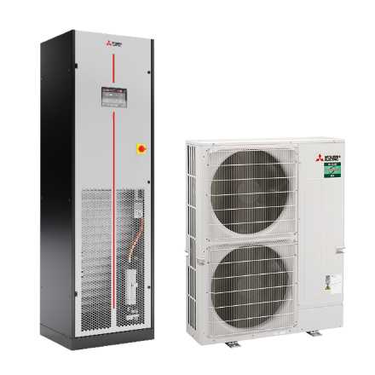
Code | SMO-ZM100K SET
Product | s-MEXT 3D Upflow ZM100 basis set

Vermogen & prestaties
Naam |  | Waarde | Eenheid
Koelcapaciteit |  | 10.1 | kW
EER (koeling) |  | 4.3

Elektrische gegevens
Naam |  | Waarde | Eenheid
Frequentie |  | 50 Hz
Maximaal opgenomen vermogen |  | 5 | kW
Maximale stroomsterkte (MCA) |  | 8 | A
Aansluiting voeding |  | Op buiten- & binnen-unit
Maximale stroomsterkte binnendeel |  | 2.4 | A
Bekabeling tussen buiten- en binnen-unit |  | 2x 1,5mm²

Technische gegevens
Naam |  | Waarde | Eenheid
Type koudemiddel (GWP) |  | R32 (675)
Extra vulling per meter leidinglengte |  | 40 | g
Max. leidinglengte |  | 100 | m
Max. hoogteverschil |  | 30 | m
Luchtdebiet koelen |  | 0.00 - 2500.00 | m³/h
Luchtdebiet buitendeel |  | 4800 | m3/h
Bedrijfstemperatuur koelen (Dry Bulb) |  | -15.00 - 46.00 | °C

Geluidsprestaties
Naam |  | Waarde | Eenheid
Geluidsdrukniveau binnenunit koelen |  | 0.00 - 57.00 | dB(A)
Geluidsvermogenniveau binnenunit |  | 73 | dB(A)
Geluidsdrukniveau buitenunit koelen |  | 49 | dB(A)
Geluidsvermogenniveau buitenunit |  | 69 | dB(A)

Afmetingen & aansluitingen
Naam |  | Waarde | Eenheid
Koelleiding diameters |  | 3/8" - 5/8"
Afmetingen binnen-unit (HxBxD) |  | 1980 x 600 x 500 | mm
Gewicht binnenunit |  | 106 | kg
Uitwendige buisdiameter condensafvoer |  | 19 | mm
Afmetingen buiten-unit (HxBxD) |  | 1338 × 1050 × 330 | mm
Gewicht buitenunit |  | 123 | kg

Uitvoering & werking
Naam |  | Waarde | Eenheid
Werkingsprincipe |  | Alleen koelen
Model (binnenunit) |  | Vloer
Kleur binnenunit |  | Grijs
Inverter gestuurd |  | Ja
Voorzien van winterregeling |  | Ja (-15°C)
Met draadloze afstandsbediening |  | Nee
Met afstandsbediening |  | Ja
Met klokprogramma/timer |  | Ja
Met luchtzuiveringsfilter |  | Ja
Met geurfilter |  | Nee
Binnenunit met buitenluchtaansluiting |  | Nee

